Worksheet
 | Alklima B.V.
 | Van Hennaertweg 29
 | 2952 CA Alblasserdam
 | NEDERLAND
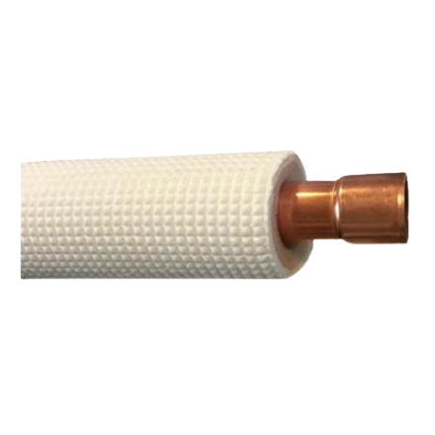
Code | AL3249
Product | Koelleiding rechte lengte geisoleerd (per 4 mtr) - 1.1/8

Afmetingen & aansluitingen
Naam |  | Waarde | Eenheid
Uitwendige buisdiameter |  | 28.58 | mm
Nom. diameter |  | Overig

Uitvoering & werking
Naam |  | Waarde | Eenheid
Oppervlaktebescherming binnenzijde |  | Geen (onbehandeld)
Met montageset |  | Nee
Met overgangskoppeling |  | Nee
Met bekleding |  | Ja
Materiaal |  | Koper
Met thermische isolatie |  | Ja

Overige gegevens
Naam |  | Waarde | Eenheid
Oppervlaktebescherming |  | Geen (onbehandeld)
Oppervlaktebehandeling binnenzijde |  | Overig
Afgedopt |  | Ja
Naadloos |  | Ja
Getrompt |  | Ja
Kleur thermische isolatie |  | Overig
Soort bekleding |  | Overig

